práctica
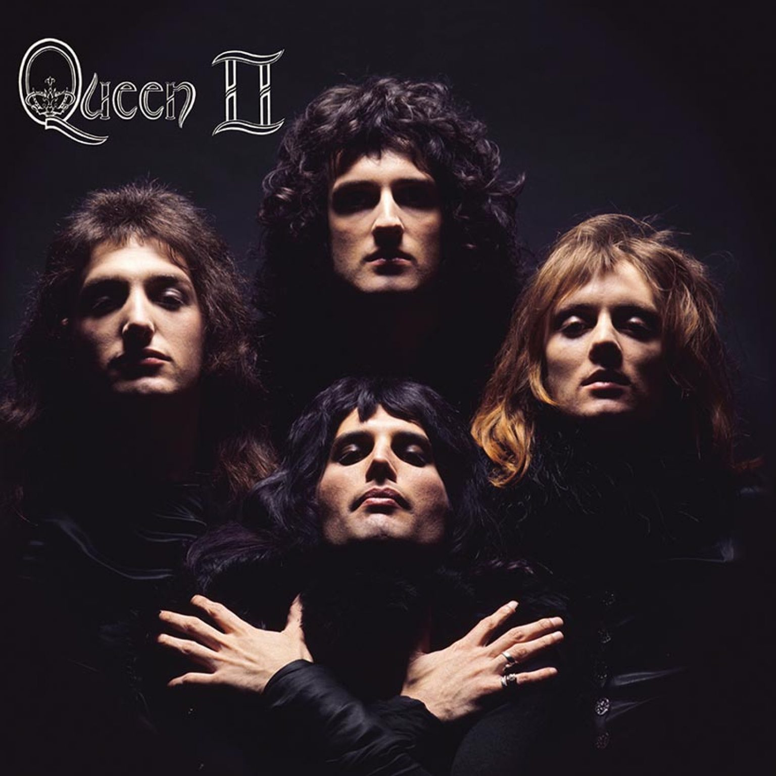
Hipervínculos.
Tipos de Datos.
Canción | Intérprete | Discos Vendidos | Premios Ganados | Precio Promedio de Entrada | Último Disco | Porcentaje de Discos Vendidos
"Shape of You" | Ed Sheeran | 26000000 | 4 | 75 | 2023 | 0.33766233766
"Someone Like You" | Adele | 16000000 | 8 | 90 | 2021 | 0.20779220779
"Billie Jean" | Michael Jackson | 20000000 | 2 | 100 | 1982 | 0.25974025974
"Bohemian Rhapsody" | Queen | 15000000 | 5 | 80 | 1975 | 0.19480519481

Ed Sheeran



Adele


Michael Jackson


Queen

ejercicio

Deporte | Equipo | Jugador Estrella | Partidos Ganados | Títulos Ganados | Precio Promedio de Entrada | Último Campeonato | porcentaje de Partidos Ganados
Fútbol | Real Madrid | Cristiano Ronaldo | 25 | 10 | 60 | 2022 | 0.2380952381
Baloncesto | Los Angeles Lakers | LeBron James | 30 | 6 | 80 | 2020 | 0.28571428571
Tenis | Serena Williams | Serena Williams | 35 | 23 | 100 | 2017 | 0.33333333333
Fórmula 1 | Mercedes | Lewis Hamilton | 15 | 7 | 120 | 2021 | 0.14285714286

Cristiano Ronaldo


LeBron James


Serena Williams
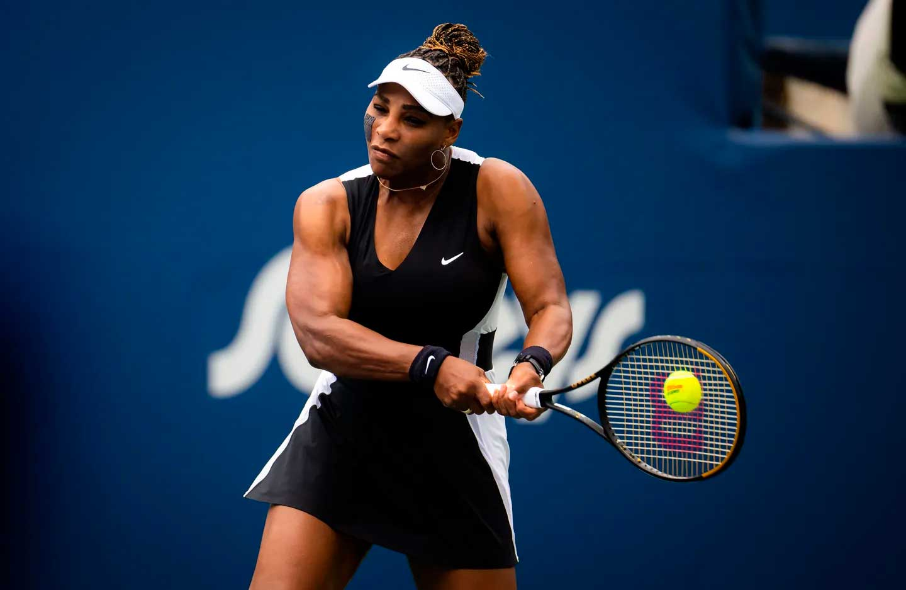

Lewis Hamilton

evaluación

Empresa | Ingresos Anuales (en millones de Córdobas) | Gastos Anuales (en millones de Córdobas) | Beneficio Neto (en millones de Córdobas) | Impuestos Pagados (en millones de Córdobas) | Número de Empleados | Último Año Fiscal | porcentaje de empleados
Cigarrera Nicaragüense | 500 | 300 | 200 | 60 | 1000 | 2023 | 0.18867924528
Grupo LAFISE | 800 | 600 | 200 | 80 | 1500 | 2022 | 0.28301886792
INDIO | 400 | 250 | 150 | 45 | 800 | 2023 | 0.15094339623
Grupo Pellas | 1200 | 900 | 300 | 120 | 2000 | 2022 | 0.37735849057

Cigarrera Nicaragüense
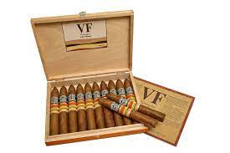

Grupo LAFISE


INDIO


Grupo Pellas

